Sprints
Observaciones |  |  |  | Estatus
Productos | 1.- eliminar producto si y solo si no existe inventario
Precio por Producto | 1.- al cambiar el ultimo costo de compra mantener el porcentaje de utilidad mayoreo y menudeo los cuales ya estan en la base de datos y calcules los precios Mayoreo y Menudeo
 | 2.- y la segunda opcion es que se mantenga tal cual el funcionamiento existente
 | 3.- si el usuario escribe 0 mantener la utilidad que se tra de la base de datos
 | 4.- leyenda "precios de super mayoreo"
 | 5.- En la tabla de escalas si se cambia el ultimo costo de compra recalcular la tabla y ademas la opcion de cambiar precio y utilidad
Ventas | 1.- Cuando se cambia cantidad regresar el focus al buscador de productos
 | 2.-En la tabla de ventas cuando se modifica la cantidad no valida la existencia actual

Devoluciones | 2.-Agregar un mensaje de devolucion correcta o algo asi en un sweet alert
 | 3.-Hacer devoluciones con tarjeta
 | 4.- cambiar leyenda de ver devolucion por ver ticket de devolucion

Sesion | 1.-agregar mensaje para cuando el se termina la sesion "Sesion finalizada por inactividad ingresa nuevamente"

Productos | al editar no carga la clave del producto del sat

Ventas | en ticket agrear cambio y con cuanto pago
cancelaciones | generar ticket si es cobro con tarjeta se regresa todo monto + comision
ticket de cirre de cajas | No ventas | 20
 | Monto total ventas contado | 1500
 | Monto total TC o TD | 1000
 | Monto Total de Retiros | 300
 | Monto Total de Cancelaciones | 100
 | Saldo Total | 2400
 | Saldo Caja:Fisico | 1100

Ventas | Complemento de venta, cuando se agrega un producto del mismo que ya se llevo no incrementa la cantidad de productos
 | Ademas arrojar el error 403-forbiden al finalizar el proceso
 | Ticket costo unitario de cada productos lo que se esta vendiendo el del resumen de ventas

Cierre | Cantidad de Devoluciones por producto o por venta?
 | Monto total de devoluciones

Aviso De Retiro de efectivo | que se active la alert solo con las ventas en efectivo dinero fisico

HH
 | cambiar leyenda "la cantidad no coincide" por verifique la cantidad e ingresala nuevamente

Productos
 | Validar que no existe un codigo de barras activo

Compras | Tab index con enter y con tab

Ventas Consultar Existencias
 | agregar codigo de barras
 | Precios del producto Precio Individual por Mayoreo
 | agregar el cambio de la venta pasada

Ventas | Agregar filtro por usuario en ventas y agregar monto y el tipo de pago (efectivo / tarjeta)
 | Cuando se van agregando los productos a la tablita se agregan al inicio el que se dio de alta y no al final
 | En el reporte de venta agregar si fue pago con tarjeta o efectivo en al reporte de ventas/editar ventas
 | Cuando se realice una venta a un cliente tipo merma o tipo saldo requeire firma del supervisor |  |  | Por Revisar
 | consultar ventas en orden ascenden las primeras 50 ya si es con filtro muestra todas

Hand Held | En los pedidos internos cuando son atendidos desde el lado del almacen en la tienda los debe de ver cualquier usuario de la tienda aunque el no lo haya solicitado
 | *Bitacoras
 | *Parte de seguimiento

 | Generar notificacion pediente de atender
 | Generar notificacion pedido aprobado

Clientes | configuracion de clientes desde administrador

Punto de Venta
 | Quitar la ventana de el envase y que se agregue como naturalmente se agregar cualquier producto (quitarla) |  | Viernes | jessy
 | Agregar el Monto total de la venta al lado de Resumen de la venta en color ROJO u otro y aumentar la fuente |  | Viernes | jessy
 | Permitir devoluiciones hasta 30 dias (pendiente de definir si es a final de mes o 30 dias naturales.) |  |  | Pendiente

Actualizacion Almacenes | Asignar a almacen tienda un almacen general para que solo pueda ver productos de jarcieria. |  | 15 dias | Jessy
 | Agregar tienda liquidos a un almacen liquidos para que solo pueda ver productos de liquidos, en pedidos especiales se surte de la misma tienda. |  | 15 dias | Jessy
 | Afeca al tipo de usuario y agregar usuario |  | 15 dias

Tickets
 | yo como usuario al devolver ticket o agregar generar un nuevo ticket (ticket de devolucion y complemento) ticket nuevo. |  | viernes | erny | Se debe generar una nueva venta por cada complemento o devolucion o basta con el ticket padre ver el detalle
 | con la finalidad de identificar si existe una devolucion o complemento. |  | viernes | erny | Proponer que sobre el ticket padre ver historial tickets visualizar todos los tickets de complemento y devoluciones
 | Generar ticket historial. De complementos o devoluciones |  | viernes | erny
 | 5 complementos en el dia. |  | 15 dias | erny
 | 5 devoluciones |  | 15 dias | erny
 | 6 productos de mayoreo |  | 15 dias | erny

Ventas | Cuando realizo complemento sigue afectando a la cajero que inicio la venta. |  | viernes | Jessy

Reportes
 | Inventario -> Tardar mucho
 | Dias promedio de inventario, rango de fechas |  | Viernes | Jessy
 |  |  | Viernes | Jessy
DashBoard
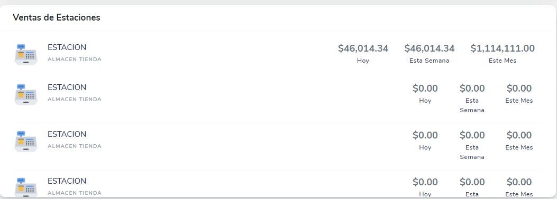
 |  |  | Viernes | Jessy

